Blad1
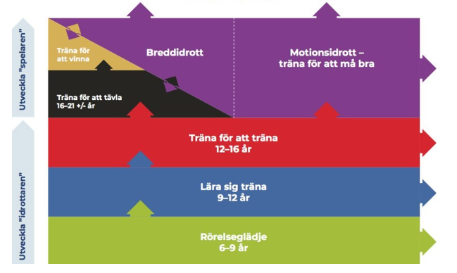
Uppdaterad på ledarmöte 2022-09-13 |  | BBKs Resa |  |  |  |  |  |  |  |  |  | 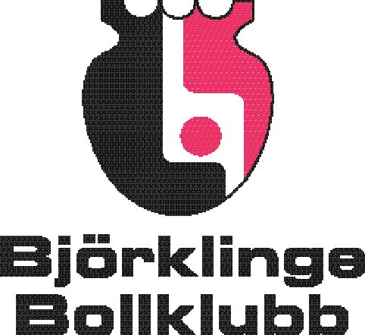
En integrerad åldersstege för Innebandyn i Björklinge Bollklubb |  |  |  |  |  |  | SÄSONGEN 2022-2023

Ålder | 6 år | 7 år | 8 år | 9 år | 10 år | 11 år | 12 år | 13 år | 14 år | 15 år | 16 år | Senior

Cuper |  | Cup i | Cup i | Cup i | 2 cuper | 3 cuper: | 3 cuper: | 3 cuper: | 3 cuper: | 3 cuper: | 3 cuper: | 3 cuper:
 |  | distriktet | distriktet | distriktet | i | Flerdagars | Flerdagars | Flerdagars | Flerdagars | Flerdagars5 | Flerdagars | Flerdagars
 |  |  |  |  | närområde | Distriktscup | Distriktscup | Distriktscup | Distriktscup | Distriktscup | Distriktscup | X
 |  |  |  |  | utanför |  |  |  | SM | SM | DM, SM | DM, SM/SvenskaCupen
 |  |  |  |  | distrikt
Träningsläger |  |  |  |  |  | Nära | Nära | Nära | Nära | Nära | X | X
Övernattning |  |  |  |  |  | X | X | X | X | X | X | X
TOPPNING AV LAG FÖRBJUDEN, ALLA SPELARE SOM TRÄNAR REGELBUNDET SPELAR MATCHER |  |  |  |  |  |  |  |  |  |  | TOPPNING TILLÅTEN4

SIU-Modell | Rörelseglädje |  |  | Lära sig träna |  |  |  | Träna för att träna |  |  |  | Träna för att tävla / Träna för att vinna
Licenstyp | Grön | Grön | Grön | Blå | Blå | Blå | Blå | Röd | Röd | Röd | Röd/Svart/lila | Svart/lila
Ledarutbildning | Grundutbildning, utbildning enligt färg |  |  | Grundutbildning, utbildning enligt färg |  |  |  | Grundutbildning, utbildning enligt färg |  |  |  | Grundutbildning, utbildning enligt färg
Glasögon enl SIBF | X | X | X | X | X | X | X | X | X | X | X

Arbetsinsats för spelare och föräldrar
Matchvärdar |  | X1 | X1 | X | X | X | X | X | X | X | X
Knatteliga |  | X1 | X1
Kiosk/Sekr. |  | X1 | X1 | X | X | X | X | X | X | X | X
IFU-Arena |  | Tränande lag
Sargvakt etc. seniormatch |  |  |  |  |  |  | X | X | X | X | X
klubbrabatten, julkalender |  | X | X | X | X | X | X | X | X | X | X | X
annan försäljning |  | X | X | X | X | X | X | X | X | X | X | X
"Lagkassa" 2) max 200 kr | X | X | X | X | X | X | X | X | X | X | X

1. vid egen Knatteliga
2 Vid direktbetalning från spelarföräldrar, att frivilligt per lag användas till nöjen eller extrautrustning
4 När hela laget har Svart/lila-licens
5 Utlandscup vid Svart/lila/Guld

